Dirigente
CASO DE USO: Ingreso | HISTORIA DE USUARIO: HUDIR1
 | ACTOR: Dirigente | DEPENDE DE:
 | DESCRIPCIÓN: Ingresar al aplicativo e iniciar sesión
 | CRITERIO DE ACEPTACIÓN: • El dirigente ingresa al aplicativo y se encuentra con el escudo del Equipo y seguido un Botón INICIAR SESIÓN • El Dirigente pulsa el botón INICIAR SESIÓN • Este botón lo lleva a la pantalla de iniciar sesión

CASO DE USO: Inicio de Sesión | HISTORIA DE USUARIO: HUDIR2
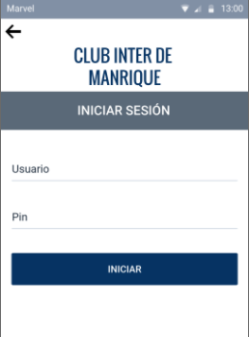 | ACTOR: Dirigente | DEPENDE DE:
 | DESCRIPCIÓN: Cuando se abra la pantalla podrá iniciar sesión
 | CRITERIO DE ACEPTACIÓN: • En esta pantalla habrá 2 campos vacíos para ingresar datos y un botón INICIAR. En la parte superior izquierda, hay una flecha para volva la pantalla anterior • El Dirigente ingresa su Usuario y Pin, seguido presionará el botón INICIAR • El sistema buscará identificar los datos en su base de datos • Ya verificados los datos, el sistema lo enviará al inicio en donde tendrá acceso a todas las prestaciones de la app |  | S

CASO DE USO: Enviar Información | HISTORIA DE USUARIO: HUDIR3
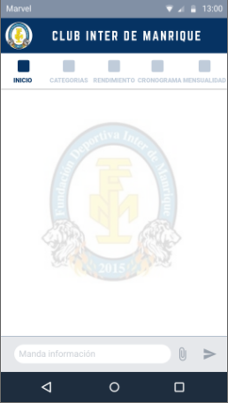 | ACTOR: Dirigente | DEPENDE DE:
 | DESCRIPCIÓN: El dirigente podrá registrar todo tipo de información para los integrantes del Grupo
 | CRITERIO DE ACEPTACIÓN: • Una vez haya ingresado y se encuentre en el inicio, podrá evidenciar una barra en la parte inferior en dónde podrá agregar, adjuntar y enviar información • En la parte superior habrá una barra de tareas donde encontrará el Inicio de la App, Categorías, Rendimiento, Cronograma y Mensualidades. El dirigente podrá tener acceso y control de todas ellas • En la esquina superior izquierda, encontrara una Foto de perfil de Usuario, esta es del Dirigente, y acá podrá tener acceso a todo su Perfil.

CASO DE USO: Editar perfil | HISTORIA DE USUARIO: HUDIR4
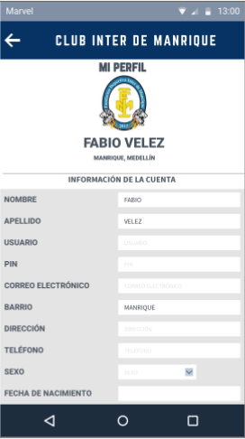 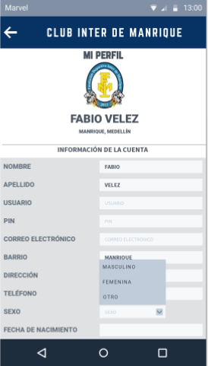 | ACTOR: Dirigente | DEPENDE DE:
 | DESCRIPCIÓN: El dirigente podrá actualizar su información
 | CRITERIO DE ACEPTACIÓN: • En esta pantalla estará la información del Dirigente • El Dirigente verá en la parte media superior, su foto de Perfil seguido de su Nombre y su localidad • Más debajo de su Foto de perfil, se encontrará con un tipo de formulario donde podrá ingresar sus datos faltantes (Nombre, Apellido, Usuario, Pin, Correo electrónico, Barrio, Dirección Teléfono, Sexo y Fecha de Nacimiento • En la parte de Sexo es más diferente al resto de los demás campos a ingresar, ya que habrá una pestaña desplegable, donde el Dirigente después de desplegar, podrá elegir su Sexo. • Y cómo ultimo habrá una flecha en la esquina seperior izquierda para regresar a la pantalla anterior

CASO DE USO: Crear Categorías | HISTORIA DE USUARIO: HUDIR5
 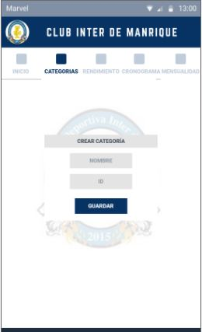 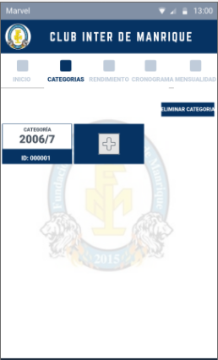 | ACTOR: Dirigente | DEPENDE DE:
 | DESCRIPCIÓN:
 | CRITERIO DE ACEPTACIÓN: • Una vez haya dado en el Botón CATEGORÍAS se le mostrará esta pantalla • En esta pantalla se encuentra el Botón llamado CREAR CATEGORÍAS • Dando en este botón se le abrirá una pequeña ventana mostrándole los Campos NOMBRE e ID donde ingresará esta información para la Categoría que se desea Crear, seguido de esto se encuentra el Botón GUARDAR • Dando en GUARDAR se validarán los datos Ingresados por el Dirigente y se le mostrará ya la Categoría creada • La categoría creada será visualizada en la parte superior izquierda de la pantalla, será un Cuadrado donde se muestra el nombre de la Categoría y el ID • El Botón de CREAR CATEGORIA va a cambiar por un Cuadrado exactamente del mismo tamaño que la Categoría, estará ubicado después de la Categoría creada y será reconocido por un “+”

CASO DE USO: | HISTORIA DE USUARIO: HUDIR6
 | ACTOR: Dirigente | DEPENDE DE:
 | DESCRIPCIÓN:
 | CRITERIO DE ACEPTACIÓN:

CASO DE USO: | HISTORIA DE USUARIO: HUDIR7
 | ACTOR: Dirigente | DEPENDE DE:
 | DESCRIPCIÓN:
 | CRITERIO DE ACEPTACIÓN:

CASO DE USO: | HISTORIA DE USUARIO: HUDIR8
 | ACTOR: Dirigente | DEPENDE DE:
 | DESCRIPCIÓN:
 | CRITERIO DE ACEPTACIÓN:

CASO DE USO: | HISTORIA DE USUARIO: HUDIR9
 | ACTOR: Dirigente | DEPENDE DE:
 | DESCRIPCIÓN:
 | CRITERIO DE ACEPTACIÓN:

CASO DE USO: | HISTORIA DE USUARIO: HUDIR10
 | ACTOR: Dirigente | DEPENDE DE:
 | DESCRIPCIÓN:
 | CRITERIO DE ACEPTACIÓN:

CASO DE USO: | HISTORIA DE USUARIO: HUDIR11
 | ACTOR: Dirigente | DEPENDE DE:
 | DESCRIPCIÓN:
 | CRITERIO DE ACEPTACIÓN:

